Sheet1
Work Breakdown Structure (WBS)

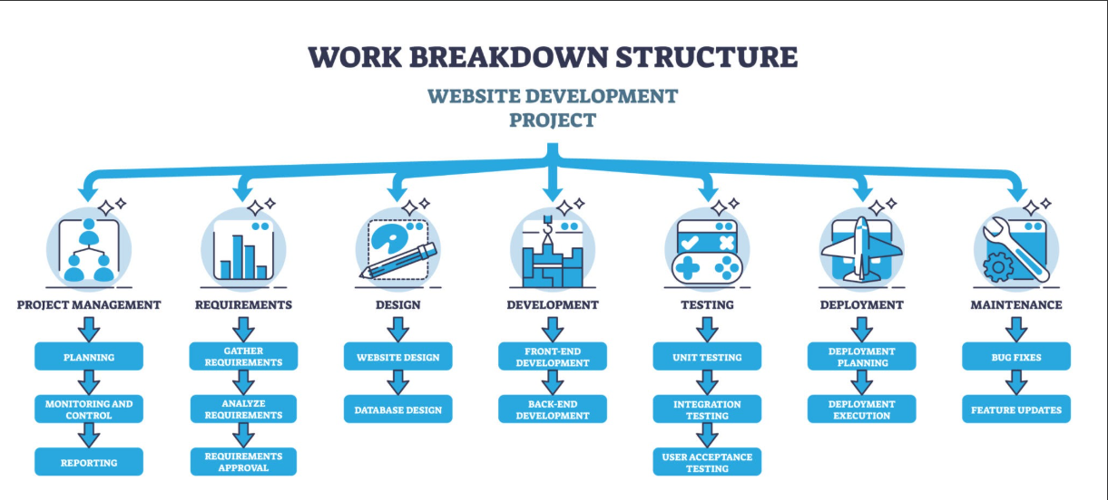

 | 1.0 การวิเคราะห์ระบบและข้อกำหนด (System Requirements & Analysis)

 | 1.1 รวบรวม Workflow การทำงานห้องปฏิบัติการ

 | 1.2 กำหนดข้อกำหนดทางธุรกิจ (Business Rules 5 ข้อ)

 | 1.3 สรุปเอกสาร Software Requirement Specification (SRS)

 | 2.0 การออกแบบระบบ (System Design)

 | 2.1 ออกแบบ ER-Diagram (ตารางคำขอ, สถานะอุปกรณ์, Slot จองเวลา, ประวัติค้างส่ง)

 | 2.2 ออกแบบ UX/UI (หน้าปฏิทินเช็กคิวจอง, หน้าแจ้งเตือนติด Overdue, ฟอร์มเจ้าหน้าที่ตรวจสภาพของ)

 | 2.3 ออกแบบ Logic การทำ Transaction Lock (First-Come, First-Served)

 | 3.0 การพัฒนาระบบ (System Development)

 | 3.1 ระบบส่วนหลัง (Back-end & Business Logic)

 | 3.1.1 ระบบตรวจสอบสิทธิ์: ยืมค้างไม่เกิน 3 ชิ้น (Rule 1) & ติดค้างส่ง/Overdue (Rule 4)

 | 3.1.2 ระบบคำนวณวันคืนอัตโนมัติ ไม่เกิน 7 วัน (Rule 2)

 | 3.1.3 ระบบตรวจสอบช่วงเวลาทับซ้อน/Slot Overlap (Rule 3)

 | 3.1.4 ระบบ Concurrency Control & Database Lock ป้องกันยืมชนกัน (Rule 5)

 | 3.2 ระบบส่วนหน้า (Front-end & UI)

 | 3.2.1 หน้าจอค้นหาและจองอุปกรณ์พร้อม View ปฏิทินแสดงช่วงเวลาที่ว่าง/ไม่ว่าง

 | 3.2.2 หน้าจอเจ้าหน้าที่: ระบบสแกนรับคืนและแบบฟอร์มประเมินสภาพอุปกรณ์ (ปกติ/ชำรุด/สูญหาย)

 | 4.0 การทดสอบระบบ (System Testing)

 | 4.1 Unit & Integration Testing

 | 4.2 Stress Test & Boundary Test (จำลองคนยืมพร้อมกัน 2 คนในเวลาเดียวกัน / ยืมเกิน 3 ชิ้น / ยืมขณะติดค้างส่ง)

 | 5.0 การติดตั้งและส่งมอบ (Deployment & Training)

 | 5.1 ติดตั้งระบบบน Server / Cloud Environment

 | 5.2 อบรมเจ้าหน้าที่ห้องปฏิบัติการเกี่ยวกับขั้นตอนตรวจรับสภาพอุปกรณ์และการปลดล็อกสิทธิ์

 |  |  | 2. Gantt Chart (แผนงาน 12 สัปดาห์)
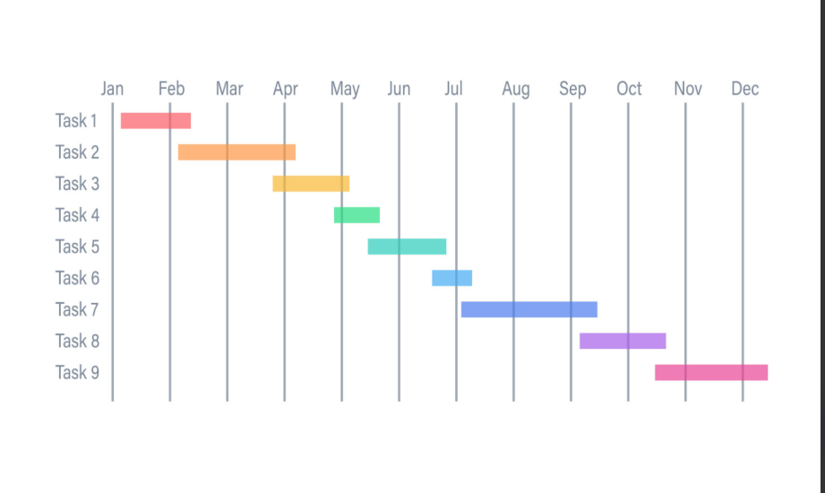

 |  | สัญลักษณ์: ████ = ช่วงเวลาดำเนินงาน | [D] = จุดเชื่อมโยงงาน (Dependency)

 |  | WBS Code | รายการงาน (Task Name) | ระยะเวลา | งานก่อนหน้า | สัปดาห์ 1 | สัปดาห์ 2 | สัปดาห์ 3 | สัปดาห์ 4 | สัปดาห์ 5 | สัปดาห์ 6 | สัปดาห์ 7 | สัปดาห์ 8 | สัปดาห์ 9 | สัปดาห์ 10 | สัปดาห์ 11 | สัปดาห์ 12
 |  | 1 | วิเคราะห์ระบบ & กฎ 5 ข้อ | 2 สัปดาห์ | - | ████ | ████ [D1]
 |  | 2 | ออกแบบระบบ (System Design) | 2 สัปดาห์ | D1 |  |  | ████ | ████ [D2]
 |  | 2.1 | ออกแบบ ERD & Concurrency Lock | 1 สัปดาห์ | D1 |  |  | ████
 |  | 2.2 | ออกแบบ UX/UI หน้าตรวจสภาพของ | 1 สัปดาห์ | 2.1 |  |  |  | ████
 |  | 3 | พัฒนาระบบ (Development) | 5 สัปดาห์ | D2 |  |  |  |  | ████ | ████ | ████ | ████ | ████ [D3]
 |  | 3.1 | Back-end: Rule 1, 2, 4 (Quota/Overdue) | 2 สัปดาห์ | D2 |  |  |  |  | ████ | ████
 |  | 3.2 | Back-end: Rule 3, 5 (Slot/Concurrency) | 2 สัปดาห์ | 3.1 |  |  |  |  |  |  | ████ | ████
 |  | 3.3 | Front-end: ปฏิทินจอง & หน้าตรวจรับคืน | 2 สัปดาห์ | 3.2 |  |  |  |  |  |  |  | ████ | ████
 |  | 4 | ทดสอบระบบ (Testing) | 2 สัปดาห์ | D3 |  |  |  |  |  |  |  |  |  | ████ | ████ [D4]
 |  | 4.1 | Stress Test ยืมพร้อมกัน & Boundary Test | 2 สัปดาห์ | D3 |  |  |  |  |  |  |  |  |  | ████ | ████
 |  | 5 | ติดตั้ง & อบรม (Deployment) | 1 สัปดาห์ | D4 |  |  |  |  |  |  |  |  |  |  |  | ████
 |  | 5.1 | Deploy & อบรมเจ้าหน้าที่ตรวจรับของ | 1 สัปดาห์ | D4 |  |  |  |  |  |  |  |  |  |  |  | ████

